Макроописание +
№ | глубина опробования (м) | размер монолита (см) | Визуальное описания | Фотография
1 | 13 | 18x22x17 | Суглинок, светло-коричневый, есть включения корней растений. Реагирует с HCl, что говорит о наличии карбонатов. Карбонаты находятся в тонко рассеяном состоянии. Макроструктура кусковатая, жирный на ощупь. Есть макропоры, которые ориентированы в трех направлениях. Размер макропор от 0,1 до 1,0 мм. Макротекстура массивная, однородная. Маловлажный, малоплотный, концистенция твердая. | 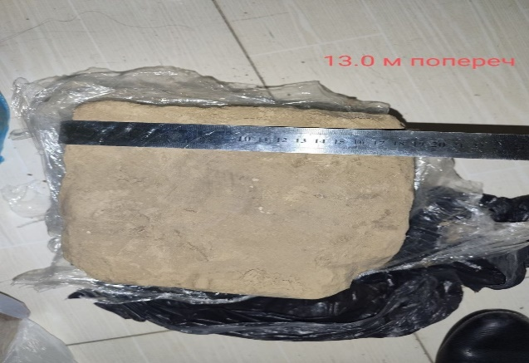
2 | 15 | 17x19x16 | Суглинок, тёмно- коричневый, есть включения корней растений. Реагирует с HCl, что говорит о наличии карбонатов. Карбонаты находятся в тонко рассеяном состоянии. макроструктура кусковатая, жирный на ощупь. Есть макропоры, которые ориентированы в трех направлениях. Размер макропор от 0,2 до 1,0 мм. Макротекстура массивная, однородная. Маловлажный, малоплотный, концистенция твердая. | 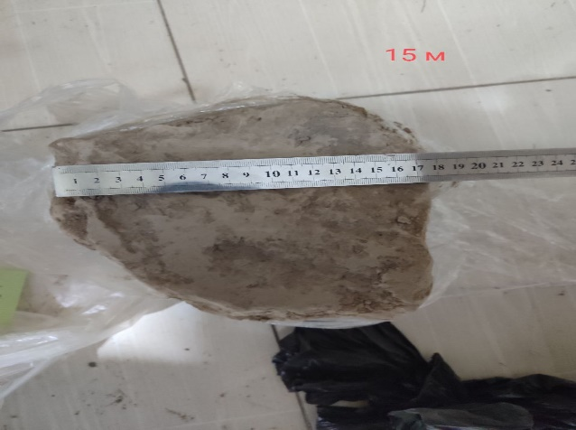
3 | 16.5 | 17x16x19 | Суглинок, тёмно-коричневый, есть включения корней растений. Реагирует с HCl, что говорит о наличии карбонатов. Карбонаты находятся в тонко рассеяном состоянии. Макроструктура кусковатая, жирный на ощупь. Есть макропоры, которые ориентированы в трех направлениях. Размер макропор от 0,3 до 0,9 мм. Макротекстура массивная, однородная. Маловлажный, средней плотности, концистенция твердая. | 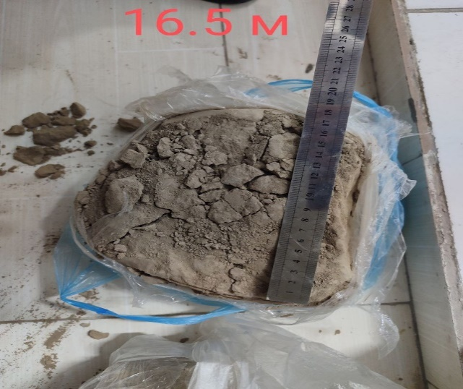
4 | 18 | 21x19x17 | Суглинок, ярко-коричневый. Реагирует с HCl, что говорит о наличии карбонатов. Карбонаты находятся в тонко рассеяном состоянии. Макроструктура кусковатая, жирный на ощупь. Есть макропоры, которые ориентированы в трех направлениях. Размер макропор от 0,3 до 0,8 мм. Макротекстура массивная, однородная. Маловлажный, средней плотности, концистенция твердая. | 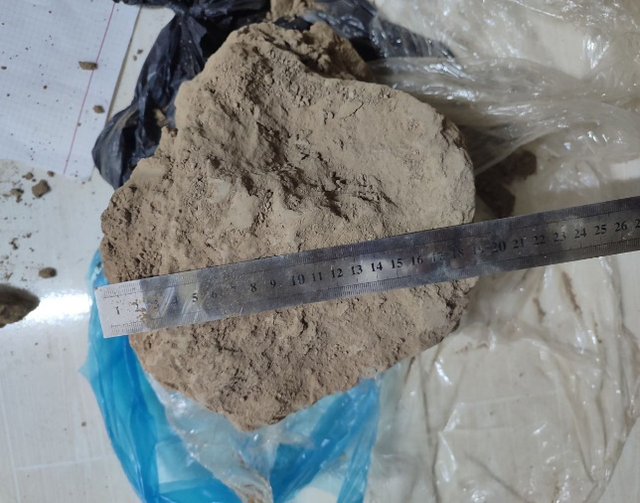
5 | 19 | 20x18x16 | Суглинок, ярко-коричневый. Реагирует с HCl, что говорит о наличии карбонатов. Карбонаты находятся в тонко рассеяном состоянии. Макроструктура кусковатая, жирный на ощупь. Есть макропоры, которые ориентированы в трех направлениях. Размер макропор от 0,3 до 1,1 мм. Макротекстура массивная, однородная. Маловлажный, плотный, концистенция твердая. | 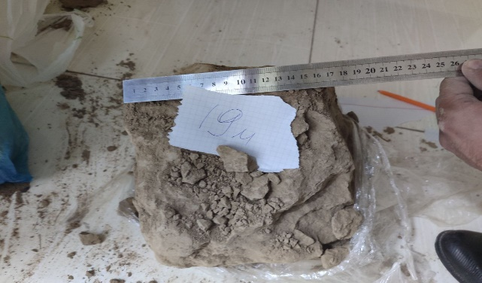

Гран состав +
Определение гранулометрического состава глинистых грунтов ареометрическим методом
№ образца | Глубина отбора образца, м | № ареометра | Масса воздушно-сухого грунта, г | Гигроскопическая влажность, % | Масса абсолютно-сухого грунта, г | Плотность твердых частиц грунта, г/см3 | Нулевое показание ареометра | Отсчет на стабилизатор | Масса фракций, г |  |  | Содержание фракций, %
 |  |  |  |  |  |  |  |  | 1.0-0.5 мм | 0.5-0.25 мм | 0.25-0.1 мм | 1.0-0.5 мм | 0.5-0.25 мм | 0.25-0.1 мм
1 | 13.0 | 972 | 30.0 | 1.2 | 29.6 | 2.71 | -1.0 | -0.5 | 0.0 | 1.1 | 0.7 | 0.0 | 3.7 | 2.4
2 | 15.0 |  | 30.0 | 0.9 | 29.7 | 2.70 |  |  | 0.0 | 0.9 | 0.6 | 0.0 | 3.0 | 2.0
3 | 16.5 |  | 30.0 | 1.5 | 29.6 | 2.69 |  |  | 0.0 | 1.0 | 0.7 | 0.0 | 3.4 | 2.4
4 | 18.0 |  | 30.0 | 0.8 | 29.8 | 2.72 |  |  | 0.0 | 0.4 | 0.8 | 0.0 | 1.3 | 2.7
5 | 19.0 |  | 30.0 | 1.6 | 29.5 | 2.71 |  |  | 0.0 | 0.2 | 0.3 | 0.0 | 0.7 | 1.0

Ареометрический анализ h=13 м
Время отстаивания суспензии, мин | Размер частиц, мм | Упращеный отсчет по ареометру без поправок | Температура суспензии, ◦с | Температурная поправка к отсчету по ареометру | Поправка на стабилизатор и нулевое показание | Окончательный отсчет по ареометру | Содержание частиц, % |  |  | № образца | Глубина отбора образца, м | 1 | 0.5 | 0.25 | 0.1 | 0.05 | 0.01 | 0.005 | 0.002
1 | <0,05 | 12 | 22 | 0.4 | 1.5 | 13.9 | 74.3 |  |  | 1 | 13.0 | 100 | 100.0 | 96.3 | 93.9 | 74.3 | 31.5 | 19.8 | 3.7
30 | <0,01 | 4 | 22 | 0.4 | 1.5 | 5.9 | 31.5 |  |  | 2 | 15.0 | 100 | 100.0 | 97.0 | 95.0 | 84.9 | 47.5 | 30.4 | 11.8
3 ч | <0,005 | 2 | 21 | 0.2 | 1.5 | 3.7 | 19.8 |  |  | 3 | 16.5 | 100 | 100.0 | 96.6 | 94.2 | 82.9 | 42.5 | 25.3 | 9.2
11 ч | <0,002 | -1 | 21 | 0.2 | 1.5 | 0.7 | 3.7 |  |  | 4 | 18.0 | 100 | 100.0 | 98.7 | 96.0 | 79.0 | 41.8 | 20.0 | 9.6
 |  |  |  |  |  |  |  |  |  | 5 | 19.0 | 100 | 100.0 | 99.4 | 98.4 | 68.8 | 28.5 | 19.3 | 3.2

Интегральные кривые гранулометрического состава для всех образцов в полулогарифмическом масштабе
Ареометрический анализ h=15 м
Время отстаивания суспензии, мин | Размер частиц, мм | Упращеный отсчет по ареометру без поправок | Температура суспензии, ◦с | Температурная поправка к отсчету по ареометру | Поправка на стабилизатор и нулевое показание | Окончательный отсчет по ареометру | Содержание частиц, %
1 | <0,05 | 14 | 22 | 0.4 | 1.5 | 15.9 | 84.9
30 | <0,01 | 7 | 22 | 0.4 | 1.5 | 8.9 | 47.5
3 ч | <0,005 | 4 | 21 | 0.2 | 1.5 | 5.7 | 30.4
11 ч | <0,002 | 0.5 | 21 | 0.2 | 1.5 | 2.2 | 11.8

Ареометрический анализ h=16.5 м
Время отстаивания суспензии, мин | Размер частиц, мм | Упращеный отсчет по ареометру без поправок | Температура суспензии, ◦с | Температурная поправка к отсчету по ареометру | Поправка на стабилизатор и нулевое показание | Окончательный отсчет по ареометру | Содержание частиц, %
1 | <0,05 | 13.5 | 22 | 0.4 | 1.5 | 15.4 | 82.9
30 | <0,01 | 6 | 22 | 0.4 | 1.5 | 7.9 | 42.5
3 ч | <0,005 | 3 | 21 | 0.2 | 1.5 | 4.7 | 25.3
11 ч | <0,002 | 0 | 21 | 0.2 | 1.5 | 1.7 | 9.2

Ареометрический анализ h=18 м
Время отстаивания суспензии, мин | Размер частиц, мм | Упращеный отсчет по ареометру без поправок | Температура суспензии, ◦с | Температурная поправка к отсчету по ареометру | Поправка на стабилизатор и нулевое показание | Окончательный отсчет по ареометру | Содержание частиц, % |  |  | № образца | Глубина отбора образца, м | Песчаная фракция, % | Пылеватая фракция, % | Глинистая фракция, %
1 | <0,05 | 13 | 22 | 0.4 | 1.5 | 14.9 | 79.2 |  |  |  |  | >0.05 мм | 0.05-0.002 мм | <0.002 мм
30 | <0,01 | 6 | 22 | 0.4 | 1.5 | 7.9 | 42.0 |  |  | 1 | 13.0 | 25.7 | 70.6 | 3.7
3 ч | <0,005 | 2 | 21.5 | 0.3 | 1.5 | 3.8 | 20.2 |  |  | 2 | 15.0 | 15.1 | 73.1 | 11.8
11 ч | <0,002 | 0 | 21.5 | 0.3 | 1.5 | 1.8 | 9.6 |  |  | 3 | 16.5 | 17.1 | 73.7 | 9.2
 |  |  |  |  |  |  |  |  |  | 4 | 18.0 | 21.0 | 69.4 | 9.6
 |  |  |  |  |  |  |  |  |  | 5 | 19.0 | 31.3 | 65.5 | 3.2

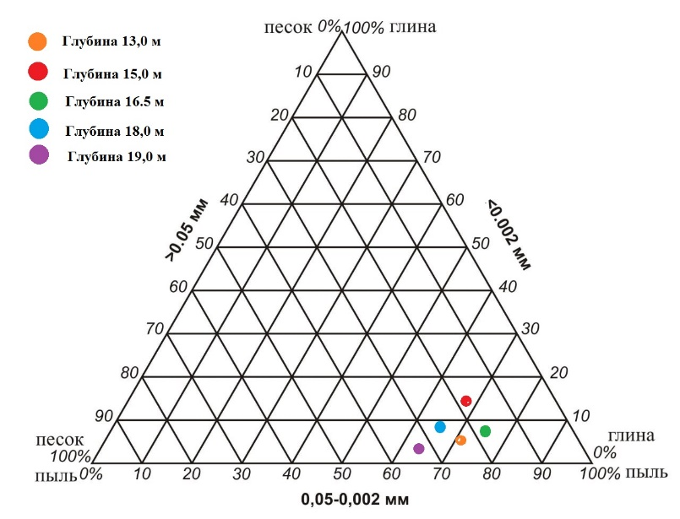
Ареометрический анализ h=19 м
Время отстаивания суспензии, мин | Размер частиц, мм | Упращеный отсчет по ареометру без поправок | Температура суспензии, ◦с | Температурная поправка к отсчету по ареометру | Поправка на стабилизатор и нулевое показание | Окончательный отсчет по ареометру | Содержание частиц, %
1 | <0,05 | 11 | 21.5 | 0.3 | 1.5 | 12.8 | 68.7
30 | <0,01 | 3.5 | 21.5 | 0.3 | 1.5 | 5.3 | 28.4
3 ч | <0,005 | 2 | 20.5 | 0.1 | 1.5 | 3.6 | 19.3
11 ч | <0,002 | -1 | 20.5 | 0.1 | 1.5 | 0.6 | 3.2

№ образца | Глубина отбора образца, м | Содержание частиц по фракциям (мм), % |  |  |  |  |  |  |  | Название грунта по классификации В.В.Охотина | Название грунта по классификации ГОСТ 25100-2020 с учетом числа пластичности
 |  | 1,0-0,5 | 0,5-0,25 | 0,25-0,1 | 0,1-0,05 | 0,05-0,01 | 0,01-0,005 | 0.005-0.002 | <0.002
1 | 13.0 | 0 | 3.7 | 2.4 | 19.6 | 42.8 | 11.7 | 16.1 | 3.7 | Супесь легкая пылеватая | Суглинок легкий пылеватый
2 | 15.0 | 0 | 3 | 2 | 10.1 | 37.4 | 17.1 | 18.6 | 11.8 | Суглинок легкий пылеватый
3 | 16.5 | 0 | 3.4 | 2.4 | 11.3 | 40.4 | 17.2 | 16.1 | 9.2 | Суглинок средний пылеватый
4 | 18.0 | 0 | 1.3 | 2.7 | 17.0 | 37.2 | 21.8 | 10.4 | 9.6 | Суглинок легкий пылеватый
5 | 19.0 | 0.0 | 0.7 | 1 | 29.6 | 40.3 | 9.1 | 16.1 | 3.2 | Супесь легкая пылеватая

 |  | № образца | глубина отбора , м | d10 | d60 | Кн | классификация по гост 25100-2020
 |  | 1 | 13 | 0.0025 | 0.03 | 12.0 | Неоднородный
 |  | 3 | 16.5 | 0.002 | 0.02 | 10.0 |  |  | Коэфитциент неоднородности больше 5 это неоднородный
 |  | 4 | 18 | 0.002 | 0.022 | 11.0
 |  | 5 | 19 | 0.0029 | 0.035 | 12.1

Набухание +
График зависимости относительной деформации от времени
Журнал определения набухания грунтов (13 м)
№ п/п | Время начала набухания t, мин | Отсчет по индикатору h, мм | Абсолютная деформация набухания dh=hr-h0, мм | Относительная деформация набухания j=dh/h0, ед | Степень набухания j,% | Влажность набухания Wsw % | Классификация по ГОСТ-25100-2020
1 | 0 | 0 | 0 | 0 | 0 | 37.2 | Сильнонабухающие |  |  |  |  | 37.2
2 | 5 | 0.89 | 0.89 | 0.089 | 8.9 |  |  |  |  |  |  | 34.4
3 | 10 | 1.08 | 1.08 | 0.108 | 10.8 |  |  |  |  |  |  | 32.9
4 | 30 | 1.35 | 1.35 | 0.135 | 13.5 |  |  |  |  |  |  | 34.8
График зависимости относительной деформации от времени
5 | 60 | 1.47 | 1.47 | 0.147 | 14.7 |  |  |  |  |  |  | 35.7
6 | 1440 | 1.63 | 1.63 | 0.163 | 16.3
7 | 2880 | 1.82 | 1.82 | 0.182 | 18.2
8 | 4320 | 1.83 | 1.83 | 0.183 | 18.3
9 | 5760 | 1.83 | 1.83 | 0.183 | 18.3
Свободное набухание: j0=0,183 ( или 18,3 %)

График зависимости относительной деформации от времени
Журнал определения набухания грунтов (15 м)
№ п/п | Время начала набухания t, мин | Отсчет по индикатору h, мм | Абсолютная деформация набухания dh=hr-h0, мм | Относительная деформация набухания j=dh/h0, ед | Степень набухания j,% | Влажность набухания Wsw % | Классификация по ГОСТ-25100-2020
1 | 0 | 0 | 0 | 0 | 0 | 34.4 | Сильнонабухающие
2 | 5 | 1.23 | 1.23 | 0.123 | 12.3
3 | 10 | 1.96 | 1.96 | 0.196 | 19.6
4 | 30 | 2.24 | 2.24 | 0.224 | 22.4
5 | 60 | 2.49 | 2.49 | 0.249 | 24.9
6 | 1440 | 2.58 | 2.58 | 0.258 | 25.8
7 | 2880 | 2.59 | 2.59 | 0.259 | 25.9
8 | 4320 | 2.6 | 2.6 | 0.26 | 26
9 | 5760 | 2.6 | 2.6 | 0.26 | 26
Свободное набухание: j0=0,26 ( или 26 %)

График зависимости относительной деформации от времени
Журнал определения набухания грунтов (16,5 м)
№ п/п | Время начала набухания t, мин | Отсчет по индикатору h, мм | Абсолютная деформация набухания dh=hr-h0, мм | Относительная деформация набухания j=dh/h0, ед | Степень набухания j,% | Влажность набухания Wsw % | Классификация по ГОСТ-25100-2020
1 | 0 | 0 | 0 | 0 | 0 | 32.9 | Сильнонабухающие
2 | 5 | 1.11 | 1.11 | 0.111 | 11.1
3 | 10 | 1.69 | 1.69 | 0.169 | 16.9
4 | 30 | 1.85 | 1.85 | 0.185 | 18.5
5 | 60 | 1.96 | 1.96 | 0.196 | 19.6
6 | 1440 | 2.21 | 2.21 | 0.221 | 22.1
7 | 2880 | 2.4 | 2.4 | 0.24 | 24
8 | 4320 | 2.4 | 2.4 | 0.24 | 24
9 | 5760 | 2.4 | 2.4 | 0.24 | 24
Свободное набухание: j0=0,24 ( или 24%)

График зависимости относительная деформация от времени
Журнал определения набухания грунтов (18 м)
№ п/п | Время начала набухания t, мин | Отсчет по индикатору h, мм | Абсолютная деформация набухания dh=hr-h0, мм | Относительная деформация набухания j=dh/h0, ед | Степень набухания j,% | Влажность набухания Wsw % | Классификация по ГОСТ-25100-2020
1 | 0 | 0 | 0 | 0 | 0 | 34.8 | Сильнонабухающие
2 | 5 | 0.96 | 0.96 | 0.096 | 9.6
3 | 10 | 1.39 | 1.39 | 0.139 | 13.9
4 | 30 | 1.68 | 1.68 | 0.168 | 16.8
5 | 60 | 1.82 | 1.82 | 0.182 | 18.2
6 | 1440 | 1.95 | 1.95 | 0.195 | 19.5
7 | 2880 | 1.97 | 1.97 | 0.197 | 19.7
8 | 4320 | 1.97 | 1.97 | 0.197 | 19.7
9 | 5760 | 1.97 | 1.97 | 0.197 | 19.7
Свободное набухание: j0=0,197 ( или 19,7 %)

График зависимости относительной деформации от времени
Журнал определения набухания грунтов (19 м)
№ п/п | Время начала набухания t, мин | Отсчет по индикатору h, мм | Абсолютная деформация набухания dh=hr-h0, мм | Относительная деформация набухания j=dh/h0, ед | Степень набухания j,% | Влажность набухания Wsw % | Классификация по ГОСТ-25100-2020
1 | 0 | 0 | 0 | 0 | 0 | 35.7 | Сильнонабухающие
2 | 5 | 0.74 | 0.74 | 0.074 | 7.4
3 | 10 | 0.93 | 0.93 | 0.093 | 9.3
4 | 30 | 1.12 | 1.12 | 0.112 | 11.2
5 | 60 | 1.44 | 1.44 | 0.144 | 14.4
6 | 1440 | 1.69 | 1.69 | 0.169 | 16.9
7 | 2880 | 1.7 | 1.7 | 0.17 | 17
8 | 4320 | 1.7 | 1.7 | 0.17 | 17
9 | 5760 | 1.7 | 1.7 | 0.17 | 17
Свободное набухание: j0=0,17 ( или 17%)

Зависимость степени набухания от содержания фракций
 |  |  |  |  |  |  |  | Глубина, м | степень набух. | Клас. Грунта по набухаемости, ГОСТ-25100-2020 | Содержание песчанных частиц | Содержание пылеватых частиц | Содержание глинистых частиц
 |  |  |  |  |  |  |  | 13 | 17 | Сильнонабухающие | 25.7 | 70.6 | 3.7
 |  |  |  |  |  |  |  | 15 | 19.7 | Сильнонабухающие | 15.1 | 73.1 | 11.8
 |  |  |  |  |  |  |  | 16.5 | 24 | Сильнонабухающие | 17.1 | 73.7 | 9.2
 |  |  |  |  |  |  |  | 18 | 26 | Сильнонабухающие | 21 | 69.4 | 9.6
 |  |  |  |  |  |  |  | 19 | 18.3 | Сильнонабухающие | 31.3 | 65.5 | 3.2

Усадочность +
Журнал определения усадочности грунтов (13 м) |  |  |  |  |  |  |  |  |  |  | Журнал определения усадочности грунтов (15м)
Этап усадки | время | h, см | d, см | V, см 3 | gi, г | Влажность W, % | Параметры усадки h | Параметры усадки d | Параметр усадки V | Влажность усадки,% | Этап усадки | время | h, см | d, см | V, см 3 | gi, г | Влажность W, % | Параметры усадки h | Параметры усадки d | Параметр усадки V | Влажность усадки,%
2023-10-25 | t0=0 | 2.5 | 8.7 | 148.5 | 306.7 | 9.4 | 0.00 | 0.00 | 0.00 | 5.4 | 2023-10-25 | t0= | 2.5 | 8.7 | 148.5 | 313.8 | 8.2 | 0.00 | 0.00 | 0.00 | 4.1
2023-10-26 | t1=12,26 | 2.45 | 8.65 | 143.9 | 291.2 | 8.2 | 0.02 | 0.01 | 0.03 |  | 2023-10-26 | t1= | 2.45 | 8.65 | 143.9 | 298.5 | 7.8 | 0.02 | 0.01 | 0.03
2023-10-27 | t2=12,30 | 2.4 | 8.6 | 141.0 | 289.1 | 1.1 | 0.04 | 0.01 | 0.05 |  | 2023-10-27 | t2= | 2.45 | 8.55 | 140.6 | 297.8 | 0.4 | 0.02 | 0.02 | 0.05
2023-10-28 | t3=13,45 | 2.4 | 8.6 | 141.0 | 289.1 | 0.0 | 0.04 | 0.01 | 0.05 |  | 2023-10-28 | t3= | 2.45 | 8.55 | 140.6 | 297.8 | 0.0 | 0.02 | 0.02 | 0.05

Журнал определения усадочности грунтов (16,5м) |  |  |  |  |  |  |  |  |  |  | Журнал определения усадочности грунтов (18 м)
Этап усадки | время | h, см | d, см | V, см 3 | gi, г | Влажность W, % | Параметры усадки h | Параметры усадки d | Параметр усадки V | Влажность усадки,% | Этап усадки | время | h, см | d, см | V, см 3 | gi, г | Влажность W, % | Параметры усадки h | Параметры усадки d | Параметр усадки V | Влажность усадки,%
2023-10-25 | t0= | 2.4 | 8.7 | 142.6 | 315.7 | 3.0 | 0.00 | 0.000 | 0.00 | 0.1 | 2023-10-28 | t0= | 3.5 | 7.15 | 140.5 | 340.4 | 5.5 | 0.00 | 0.00 | 0.00 | 3.1
2023-10-26 | t1= | 2.4 | 8.65 | 141.0 | 310.8 | 2.4 | 0.00 | 0.006 | 0.01 |  | 2023-10-29 | t1= | 3.45 | 7.1 | 136.5 | 332.2 | 3.2 | 0.01 | 0.01 | 0.03
2023-10-27 | t2= | 2.4 | 8.6 | 139.3 | 309.4 | 0.7 | 0.02 | 0.011 | 0.01 |  | 2023-10-30 | t2= | 3.45 | 7.05 | 134.6 | 326.8 | 2.2 | 0.01 | 0.01 | 0.04
2023-10-28 | t3= | 2.35 | 8.6 | 136.4 | 309.4 | 0.0 | 0.00 | 0.011 | 0.02 |  | 2023-10-31 | t3= | 3.45 | 7.05 | 134.6 | 326.8 | 0.0 | 0.01 | 0.01 | 0.04

График зависимости влажности грунта от объема (13 м)
График зависимости влажности грунта от объема (15 м)
График зависимости влажности грунта от объема (16,5 м)

Журнал определения усадочности грунтов (19м)
Этап усадки | время | h, см | d, см | V, см 3 | gi, г | Влажность W, % | Параметры усадки h | Параметры усадки d | Параметр усадки V | Влажность усадки
2023-10-28 | t0= | 3.47 | 7.15 | 139.3 | 346.5 | 7.5 | 0.00 | 0.00 | 0.00 | 4.0
2023-10-29 | t1= | 3.4 | 7.1 | 134.5 | 329.4 | 6.8 | 0.02 | 0.01 | 0.03
2023-10-30 | t2= | 3.35 | 7.05 | 130.7 | 327.9 | 0.6 | 0.03 | 0.01 | 0.06
2023-10-31 | t3= | 3.35 | 7.05 | 130.7 | 327.9 | 0.0 | 0.03 | 0.01 | 0.06

График зависимости параметров усадки по объему от содержания фракций

График зависимости влажности грунта от объема для всех грунтов
График зависимости влажности грунта от объема (19 м)
График зависимости влажности грунта от объема (18 м)

 |  |  |  |  |  | Глубина, м | Параметров усадки по объему | Содержание песчанных частиц | Содержание пылеватых частиц | Содержание глинистых частиц
 |  |  |  |  |  | 13 | 0.05 | 25.7 | 70.6 | 3.7
 |  |  |  |  |  | 15 | 0.05 | 15.1 | 73.1 | 11.8
 |  |  |  |  |  | 16.5 | 0.02 | 17.1 | 73.7 | 9.2
 |  |  |  |  |  | 18 | 0.04 | 21 | 69.4 | 9.6
 |  |  |  |  |  | 19 | 0.06 | 31.3 | 65.5 | 3.2

Одноосное сжатия +
Диаграмма дефформирование грунтов при одноосном сжатии 13 м
Журнал определения прочности на одноосное сжатие (13 м)
Вертикальная нагрузка, кПа | Вертикальная деформация, мм | Относительная деформация, д.ед | Прочность на одноосное сжатие, МПа | глубина, м | Прочность на одноосное сжатие, МПа | Содержание песчаных частиц | Содержание пылеватых частиц | Содержание глинистых частиц | Плотность | Пористость | Плотность твердых частиц
0 | 0 | 0.00000 | 0.3 | 13 | 0.3 | 25.7 | 70.6 | 3.7 | 1.67 | 43.8 | 2.71
5.356 | 0.016 | 0.00016 |  | 15 | 0.5 | 15.1 | 73.1 | 11.8 | 1.68 | 42.4 | 2.7
12.050 | 0.147 | 0.00147 |  | 16.5 | 0.6 | 17.1 | 73.7 | 9.2 | 1.73 | 37.8 | 2.69
22.762 | 0.353 | 0.00353 |  | 18 | 2 | 21 | 69.4 | 9.6 | 1.75 | 39.2 | 2.72
22.762 | 0.353 | 0.00353 |  | 19 | 3 | 31.3 | 65.5 | 3.2 | 1.89 | 35.1 | 2.71
Диаграмма дефформирование грунтов при одноосном сжатии
Зависимость прочности на одноосное сжатие от содержание фракций
22.762 | 0.384 | 0.00384
22.762 | 0.384 | 0.00384
28.117 | 0.500 | 0.00500
34.812 | 0.827 | 0.00827
29.456 | 1.701 | 0.01701
14.728 | 4.709 | 0.04709

Диаграмма дефформирование грунтов при одноосном сжатии 15 м
Журнал определения прочности на одноосное сжатие (15 м)
Вертикальная нагрузка, кПа | Вертикальная деформация, мм | Относительная деформация, д.ед | Прочность на одноосное сжатие, МПа
0 | 0 | 0.00000 | 0.5
Зависимость прочности на одноосное сжатие от плотности твердых частиц
13.38913 | 0.07370758 | 0.00074
Зависимость прочности на одноосное сжатие от плотности
Зависимость прочности на одноосное сжатие от пористости
17.40587 | 0.1158261 | 0.00116
18.74479 | 0.1368854 | 0.00137
20.08369 | 0.1579447 | 0.00158
30.795 | 0.2790356 | 0.00279
37.48957 | 0.3632727 | 0.00363
40.16739 | 0.4264505 | 0.00426
46.86196 | 0.5528061 | 0.00553
54.89544 | 0.9160788 | 0.00916
22.76152 | 2.148047 | 0.02148

Диаграмма дефформирование грунтов при одноосном сжатии 16,5 м
Журнал определения прочности на одноосное сжатие (16,5 м)
Вертикальная нагрузка, кПа | Вертикальная деформация, мм | Относительная деформация, д.ед | Прочность на одноосное сжатие, МПа
1.338911 | 0 | 0.00000 | 0.6
22.76152 | 0.1526798 | 0.00153
29.45609 | 0.1947985 | 0.00195
44.18413 | 0.3264189 | 0.00326
48.20087 | 0.3632727 | 0.00363
53.55653 | 0.4369801 | 0.00437
60.25109 | 0.5843952 | 0.00584
57.57327 | 1.042435 | 0.01042

Диаграмма дефформирование грунтов при одноосном сжатии 18 м
Журнал определения прочности на одноосное сжатие (18 м)
Вертикальная нагрузка, кПа | Вертикальная деформация, мм | Относительная деформация, д.ед | Прочность на одноосное сжатие, МПа
0 | 0 | 0.00000 | 2.0
48.20087 | 0.1421502 | 0.00142
70.9624 | 0.1895336 | 0.00190
97.74066 | 0.2369169 | 0.00237
128.5357 | 0.2790354 | 0.00279
148.6194 | 0.3106245 | 0.00311
179.4144 | 0.3580078 | 0.00358
198.1591 | 0.4422449 | 0.00442
195.4813 | 0.4633043 | 0.00463
159.3307 | 0.5633358 | 0.00563
137.9081 | 1.221438 | 0.01221
87.02936 | 4.178875 | 0.04179

Диаграмма дефформирование грунтов при одноосном сжатии 18 м
Журнал определения прочности на одноосное сжатие (19 м)
Вертикальная нагрузка, кПа | Вертикальная деформация, мм | Относительная деформация, д.ед | Прочность на одноосное сжатие, МПа
0 | 0 | 0.00000 | 3.0
12.05022 | 0.06317782 | 0.00063
48.20088 | 0.2000632 | 0.00200
65.60675 | 0.2685058 | 0.00269
97.74066 | 0.4264504 | 0.00426
109.7909 | 0.4948932 | 0.00495
140.5859 | 0.7739285 | 0.00774
148.6194 | 0.8265768 | 0.00827
159.3307 | 0.9160787 | 0.00916
198.1591 | 1.458355 | 0.01458
199.498 | 1.584711 | 0.01585
247.6989 | 1.800569 | 0.01801
261.0881 | 1.869011 | 0.01869
275.8161 | 2.100663 | 0.02101
298.5776 | 2.574497 | 0.02574
200.465 | 2.8865 | 0.02886

